Cover
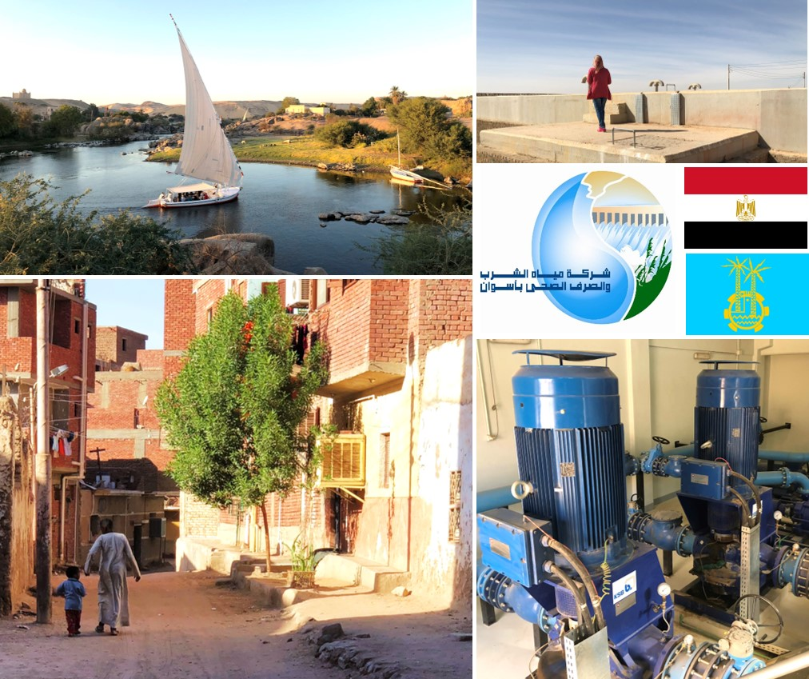
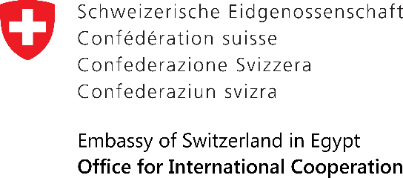
Potable Water Management
Programme in Upper Egypt – Phase 2

PWMP Supply, Civil and Installation Works for Transmission Mains
 | PWMP توريد ، الأعمال المدنية والتركيب لخطوط النقل الرئيسية
9 August 2023
Contract No. | PWMP-11
Credit Proposal No. | 7F-08374

